Лист1
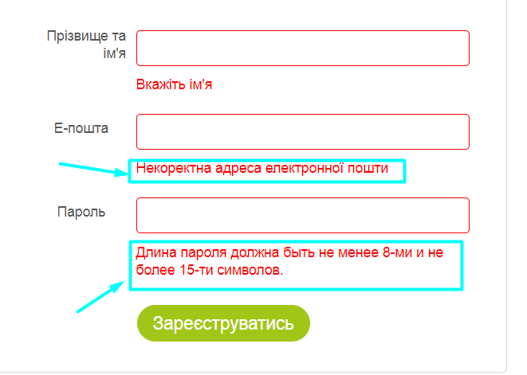
Веб сайт MasterZoo
Посилання : https://masterzoo.ua/ua/

Назва кроку | Статус | Тестові данні та коментарі
Змінити мову на російську | Passed
Змінити мову з російської на українську | Failed | Відображається частина тесту на російській мові
Натиснути на логотип сайту будучі на іншій сторінці | Passed | бути на любій сторінці, наприклад: "Акваріумістика"
Натиснути на іконку входу | Passed
Перейти на вкладку реєстрації | Passed
Зареєструватися з пустими полями | Passed | Нічого не вводимо
Зареєструватися з паролем до 8 символів | Passed | Прізвище та ім'я : Ярослав Петрик, пошта zip@gmial.com, пароль: 1111111
Зареєструватися з паролем більше 15 символів | Passed | Прізвище та ім'я : Ярослав Петрик, пошта zip@gmial.com, пароль: 12345678910111213
Зареєструватися з паролем, який містить пробіли | Passed | Прізвище та ім'я : Ярослав Петрик, пошта zip@gmial.com, пароль: 1234 567
Зарєструватися з паролем,який містить лише літери | Passed | Прізвище та ім'я : Ярослав , пошта zip@gmial.com, пароль:ilovecokies
Зареєстуватися з пустим полем у паролі | Passed | Прізвище та ім'я : Ярослав Петрик, пошта zip@gmial.com, пароль:
Зареєструватися без прізвища у поле "Прізвище та Ім'я" | Failed | Прізвище та ім'я : Ярослав , пошта zip@gmial.com, пароль:12345678 Зареєструвало без прізвища на сторінці реєстрації ,тому далі я буду використовувати лише ім^я
Зареєструватися з уже створеним обліковим записом | Passed | Прізвище та ім'я : Ярослав , пошта zip@gmial.com, пароль:12345678
Зареєструватися з пустим полем "Прізвище та Ім'ям" | Passed | Прізвище та ім'я : , пошта zipp@gmial.com, пароль:12345678
Зареєструватися з китайським ім'ям | Passed | Прізвище та ім'я : 爱民, пошта zipp@gmial.com, пароль:12345678
Зареєструватися без крапки у полі email | Passed | Прізвище та ім'я : Ярослав , пошта text@com, пароль: 12345678
Зарєструватися без собачки у полі email | Passed | Прізвище та ім'я : Ярослав , пошта text.com, пароль: 12345678
Зарєструватися з пустим полем email | Passed | Прізвище та ім'я : Ярослав , пошта , пароль: 12345678
Зарєструватися з дивним ім'ям | Passed | Прізвище та ім'я : p2kpkpkepk3kpk3kpkpkpkdpp , пошта test@gmai.com,пароль: 12345678
Зарєструватися за допомогою facebook | Passed
Зареєструватися за допомогою google | Passed
Зареєструватися з валідними даними | Passed | Прізвище та ім'я : Ярослав Петрик, пошта zip@gmial.com, пароль: 12345678
Ввійти в свій аккаунт з валідними даними | Passed | пошта zip@gmial.com, пароль: 1234567
Натиснути на товар | Passed | Клікнути на будь-який товар
Оновити сторінку | Passed | Натиснути F5
Додати товар у бажане | Passed
Перейти на вкладку бажане | Passed | Товар вже повинен бути у бажаному
Видалити із бажаного | Passed
Натиснути рекламне оголошення у хедері | Passed
Натиснути рекламу на головній сторінці | Passed
Купити товар | Passed
Пеерйти на вкладку корзина | Passed | Товар вже повинен бути у корзині
Видалити товар з кошика | Passed
Показати всі бренди | Passed
Натиснути на бренд | Passed | Натиснути на будь-який бренд ,наприклад:Hunter
Натиснути на кнопку "Вгору" в кінці сторнці | Passed
Перейти за посиланням у facebook у футері сайту | Passed
Перейти за посиланням у instagram у футері сайту | Passed
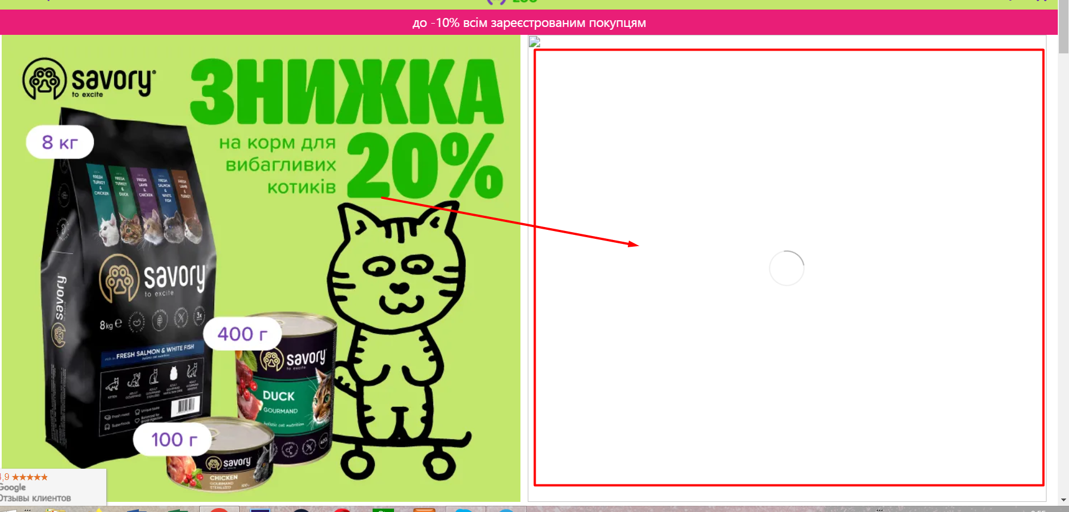
Перейти за посиланням у telergram у футері сайту | Passed
Перейти за посиланням у tik-tok у футері сайту | Passed
Перейти за посиланням у youtube у футері сайту | Passed
Купити максимальне значення товару | Passed | Сухий корм для дорослих собак всіх порід Profine Adult Salmon 3 кг (лосось) 101 шт
Купити товар з від'ємним значенням | Passed | Сухий корм для дорослих собак всіх порід Profine Adult Salmon 3 кг (лосось) -1шт
Написати коментар | Passed | текст "ууууу"
Оцінити товар | Passed
Перейти за посиланням на гугл відгуки | Passed
Переключитися на мобільну версію | Failed | Не відображаються картинки на головній сторінці при зміні режиму сайту
Переключитися з мобільної на десктопну | Passed
Перейти на платіжну систему | Passed
Зв'язатися з тех. підтримкою через дзвінок, використовуючи валідні значення | Passed | Ім'я :Ярослав ,номер телефону +3809999999999

